关系图
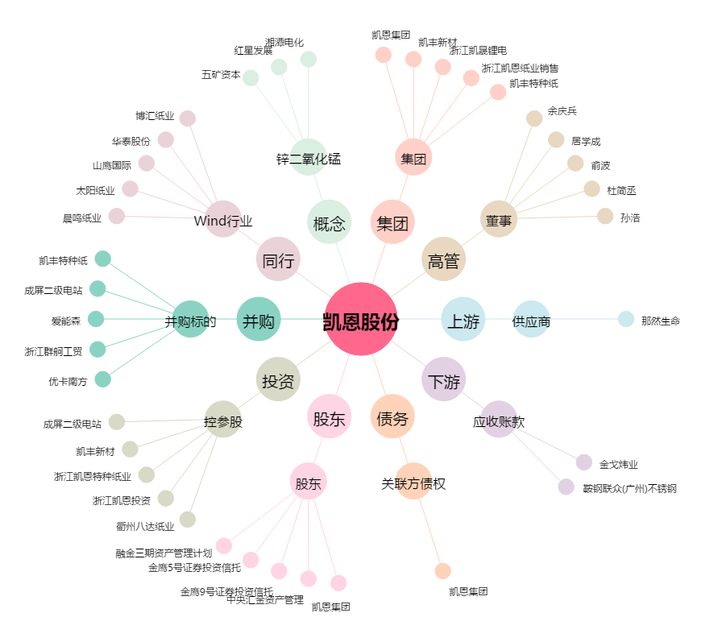
凯恩股份[002012.SZ] - 关系概览图

